1 užd.
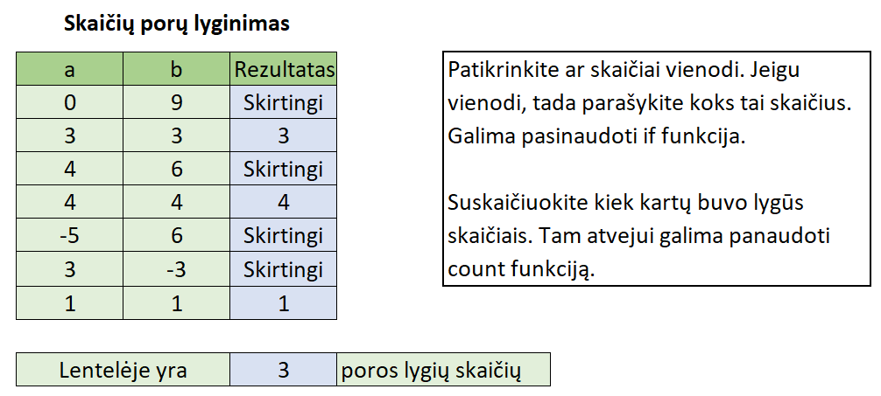
Skaičių porų lyginimas
a | b | Rezultatas
0 | 9
3 | 3
4 | 6
4 | 4
-5 | 6
3 | -3
1 | 1

Lentelėje yra |  |  | poros lygių skaičių

2 užd.
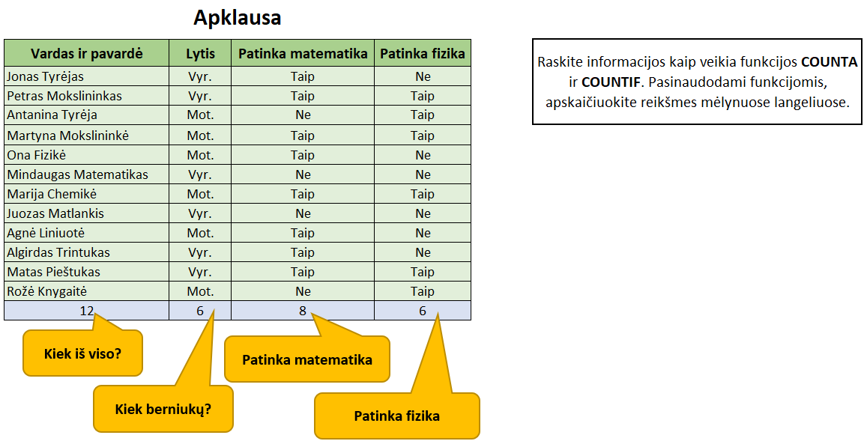
Apklausa
Vardas ir pavardė | Lytis | Patinka matematika | Patinka fizika
Jonas Tyrėjas | Vyr. | Taip | Ne
Petras Mokslininkas | Vyr. | Taip | Taip
Antanina Tyrėja | Mot. | Ne | Taip
Martyna Mokslininkė | Mot. | Taip | Taip
Ona Fizikė | Mot. | Taip | Ne
Mindaugas Matematikas | Vyr. | Ne | Ne
Marija Chemikė | Mot. | Taip | Taip
Juozas Matlankis | Vyr. | Ne | Ne
Agnė Liniuotė | Mot. | Taip | Ne
Algirdas Trintukas | Vyr. | Taip | Ne
Matas Pieštukas | Vyr. | Taip | Taip
Rožė Knygaitė | Mot. | Ne | Taip

3 užd.
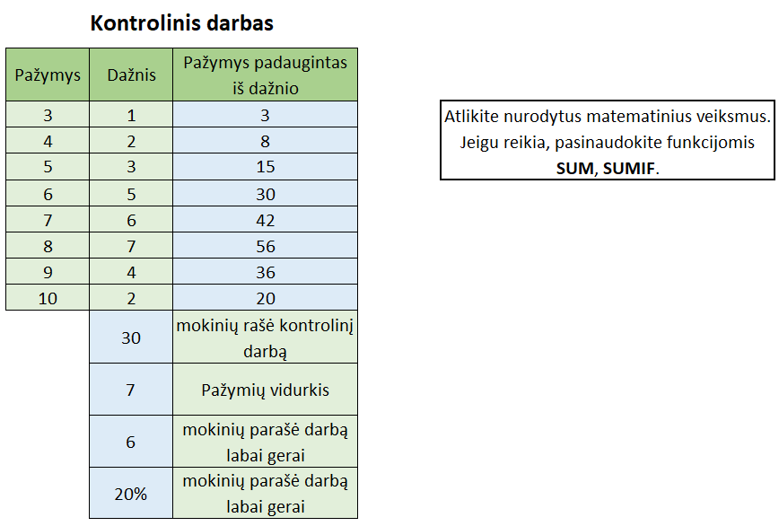
Kontrolinis darbas
Pažymys | Dažnis | Pažymys padaugintas iš dažnio
3 | 1
4 | 2
5 | 3
6 | 5
7 | 6
8 | 7
9 | 4
10 | 2
 |  | mokinių rašė kontrolinį darbą
 |  | Pažymių vidurkis
 |  | mokinių parašė darbą labai gerai
 |  | mokinių parašė darbą labai gerai

4 užd.
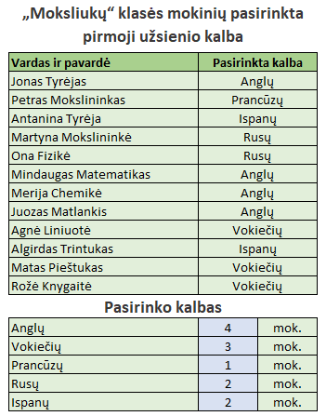
„Moksliukų“ klasės mokinių pasirinkta pirmoji užsienio kalba
Vardas ir pavardė | Pasirinkta kalba
Jonas Tyrėjas | Anglų
Petras Mokslininkas | Prancūzų
Antanina Tyrėja | Ispanų
Martyna Mokslininkė | Rusų
Ona Fizikė | Rusų
Mindaugas Matematikas | Anglų
Merija Chemikė | Anglų
Juozas Matlankis | Anglų
Agnė Liniuotė | Vokiečių
Algirdas Trintukas | Ispanų
Matas Pieštukas | Vokiečių
Rožė Knygaitė | Vokiečių
Pasirinko kalbas
Anglų |  | mok.
Vokiečių
Prancūzų
Rusų
Ispanų

Apskaičiuokite kiek ir kokių kalbų pasirinko mokiniai. Jums turėtų padėti viena iš šių formulių: COUNT, COUNTA, COUNTIF, SUMIF

5 užd.
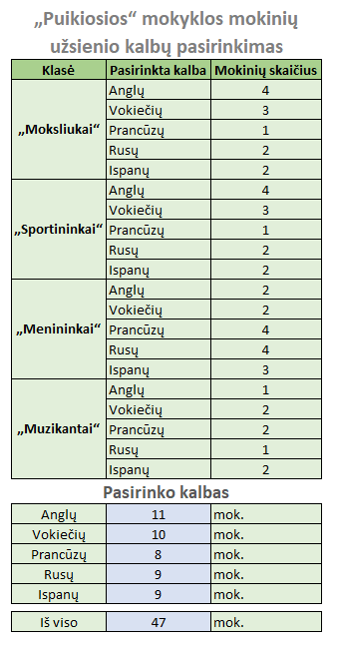
„Puikiosios“ mokyklos mokinių užsienio kalbų pasirinkimas
Klasė | Pasirinkta kalba | Mokinių skaičius
„Moksliukai“ | Anglų | 4
 | Vokiečių | 3
 | Prancūzų | 1
 | Rusų | 2
 | Ispanų | 2
„Sportininkai“ | Anglų | 4
 | Vokiečių | 3
 | Prancūzų | 1
 | Rusų | 2
 | Ispanų | 2
„Menininkai“ | Anglų | 2
 | Vokiečių | 2
 | Prancūzų | 4
 | Rusų | 4
 | Ispanų | 3
„Muzikantai“ | Anglų | 1
 | Vokiečių | 2
 | Prancūzų | 2
 | Rusų | 1
 | Ispanų | 2
Pasirinko kalbas
Anglų |  | mok.
Vokiečių
Prancūzų
Rusų
Ispanų

Iš viso

Apskaičiuokite kiek ir kokių kalbų pasirinko mokiniai. Jums padės kažkurios iš šių formulių: COUNT, COUNTA, COUNTIF, SUMIF, SUM

6 užd.
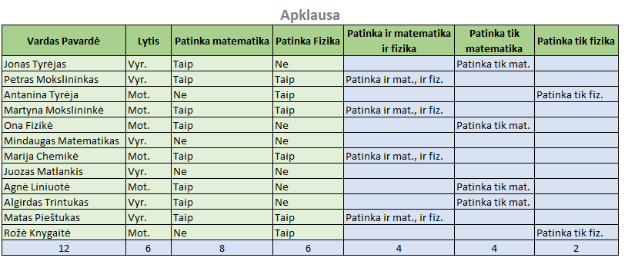
Apklausa
Vardas Pavardė | Lytis | Patinka matematika | Patinka Fizika | Patinka ir matematika ir fizika | Patinka tik matematika | Patinka tik fizika
Jonas Tyrėjas | Vyr. | Taip | Ne
Petras Mokslininkas | Vyr. | Taip | Taip
Antanina Tyrėja | Mot. | Ne | Taip
Martyna Mokslininkė | Mot. | Taip | Taip
Ona Fizikė | Mot. | Taip | Ne
Mindaugas Matematikas | Vyr. | Ne | Ne
Marija Chemikė | Mot. | Taip | Taip
Juozas Matlankis | Vyr. | Ne | Ne
Agnė Liniuotė | Mot. | Taip | Ne
Algirdas Trintukas | Vyr. | Taip | Ne
Matas Pieštukas | Vyr. | Taip | Taip
Rožė Knygaitė | Mot. | Ne | Taip

Raskite kas patinka mokiniams.
Apskaičiuokite kiek duomenų yra kiekviename stulpelyje: kiek žmonių, kiek moterų, keliems patinka matematika, keliems patinka fizika ir t. t.
Jums gali padėti šios formulės: COUNT, COUNTA, IF, AND.

